Aanvraag Interactieve Tabel
 | Aanvraag voor een Interactieve Tabel op data.amsterdam.nl

Applicatie: | Data Verkenner
Naam: | Aanvraag voor een interactieve tabel op data.amsterdam.nl
Team(s): | Data Verkenner
Laatste Update: | 2022-11-14
Doelgroep: | Intern gebruik / Medewerkers v.d. Gemeente Amsterdam

Introductie

Voordat u begint, zorgt u ervoor dat u de volgende zaken op orde heeft:
1.) U bent in het bezit van een Bio Quick Scan, met BQS is het basisbeveiligingsniveau vastgesteld. |  |  |  |  | Akkoord op de Aavraag
2.) De aanlevering van de data geschiedt via een API. |  |  |  |  | Akkoord Data Verkenner
3.) De API moet de mogelijkheid bieden een export te genereren. |  |  |  |  | Nee
4.) De API moet de kaart ondersteunen en de mogelijkheid bieden een geassocieerde kaartlaag of datapunten (geometrie) te tonen.

De aanvraag

Vraag 1: |  |  |  |  |  |  |  | Vraag 1
Wilt u een nieuwe interactieve tabel ontwikkelen of wilt u een bestaande tabel aanpassen of verwijderen?
 |  |  |  |  |  |  |  | Akkoord Data Verkenner
Onderstaand kunt u één enkele keuze maken door deze te selecteren in de dropdown. De dropdown wordt zichtbaar wanneer u de cel selecteert.
Als het om het om het aanpassen of het verwijderen van een bestaande tabel, vermeld dan meteen welke tabel dit is en de desbetreffende de gebruikersgroep, wanneer de tabel niet openbaar is.
Voor het aanmaken van een nieuwe tabel, vermeldt tevens dan de naam van de tabel, de gebruikersgroep wanneer de tabel niet openbaar is en de API waarvan de data wordt geleverd.

Optie | Tabelnaam | Gebruikersgroep | API

Vraag 2: |  |  |  |  |  |  |  | Vraag 2
Wat is de naam van de tabel?
 |  |  |  |  |  |  |  | Akkoord Data Verkenner
De naam is te zien voor de eindgebruikers links boven de tabel, zie onderstaand voorbeeld (afb 1).

Naam van de tabel

Voorbeeld van de naam van de tabel

Afb 1. Voorbeeld van de tabel waarbij de naam van de tabel te zien is boven de tabel.

Vraag 3: |  |  |  |  |  |  |  | Vraag 3
Wat zijn de logische namen van de kolommen? Vul hieronder de tabel in.
Let op: het is raadzaam dat de logische naam van de kolom overeenkomt met de geassocieerde attribuut in de API. |  |  |  |  |  |  |  | Akkoord Data Verkenner

Ter verduidelijking zie onderstaand voorbeeld (afb. 2).

Naam 1 | Naam 2 | Naam 3 | Naam 4 | Naam 5 | Naam 6 | Naam 7 | Naam 8

Tip: heeft u meer kolommen nodig, dan kunt u de tabel uitbreiden en kolommen rechts van de tabel invoegen.

Voorbeeld van logische namen

Afb 2. Voorbeeld van de tabel met 12 kolommen met elk een logische naam, bijvoorbeeld Naam openbare ruimte, Postcode en Stadsdeel.

Vraag 4: |  |  |  |  |  |  |  | Vraag 4
Wat is het data type of gegevenstype dat per kolom wordt getoond? Vul dit in de desbetreffende kolom in de tabel.
 |  |  |  |  |  |  |  | Akkoord Data Verkenner
Betreft het data type of gegevenstype bijvoorbeeld een string, boolean, integer, nummer of datum, vul dit dan duidelijk in per kolom. Als het hier een link betreft, vul dit dan ook in en verwijs naar de URL.
Ter verduidelijking mag u (optioneel) in de tweede tabel een voorbeeld geven van de data die kan worden aangetroffen in de kolom.

Datatype/Gegevenstype:
Type data kolom 1 | Type data kolom 2 | Type data kolom 3 | Type data kolom 4 | Type data kolom 5 | Type data kolom 6 | Type data kolom 7 | Type data kolom 8

Voorbeeld:
Voorbeeld type data kolom 1 | Voorbeeld type data kolom 2 | Voorbeeld type data kolom 3 | Voorbeeld type data kolom 4 | Voorbeeld type data kolom 5 | Voorbeeld type data kolom 6 | Voorbeeld type data kolom 7 | Voorbeeld type data kolom 8

Vraag 5: |  |  |  |  |  |  |  | Vraag 5
Wat is/zijn de filter(s) die u graag zou kunnen toepassen op de tabel? Vul deze hieronder, inclusief een voorbeeld van de verwachten opties onder deze filter, in.
 |  |  |  |  |  |  |  | Akkoord Data Verkenner
Let op: de filters moeten aanwezig zijn in de API als query parameters.
Zie ter verduidelijk onderstaande voorbeelden (afb 3 en 4).

Filter Naam | Voorbeeld filter optie 1 | Voorbeeld filter optie 2

Voorbeeld van de filter

Afb. 3 Voorbeeld van de tabel waarbij Woonplaats en Stadsdeel filters zijn.

Voorbeeld van de opties onder de filter

Afb. 4 Voorbeeld van de tabel waarbij onder de filter Woonplaats er twee opties zijn, Amsterdam en Weesp.

Voorbeeld van een toegepaste filter

Afb. 5 Voorbeeld van de tabel waarbij onder de filter Amsterdam is toegepast.

Vraag 6: |  |  |  |  |  |  |  | Vraag 6
Wilt u gebruikers de mogelijkheid bieden om de tabel te downloaden?
 |  |  |  |  |  |  |  | Akkoord Data Verkenner
Maak u keuze door deze te selecteren in de dropdown en het bestandstype in te vullen.
Let op: de API moet de mogelijkheid bieden een download te genereren.

Download optie | Biedt API ondersteuning? | Bestandstype

Voorbeeld

Afb. 6 Voorbeeld van een tabel met een Downloaden knop.

Vraag 7: |  |  |  |  |  |  |  | Vraag 7
Wilt u gebruikers de mogelijkheid bieden om de data op de kaart weer te geven?
Maak u keuze door deze te selecteren in de dropdown en (wanneer van toepassing) het bestandstype in te vullen. |  |  |  |  |  |  |  | Akkoord Data Verkenner

Let op: om de data op de kaart weer te geven, moet de data geassocieerd zijn/worden met een kaartlaag of geometrie-object.
De API moet daarom de mogelijkheid bieden een geassocieerde kaartlaag of datapunten (geometrie) te tonen.

Kaartweergaven optie | Biedt API ondersteuning?

Voorbeeld

Afb. 7 Voorbeeld van een tabel met een knop voor Kaart weergaven.

Voorbeeld
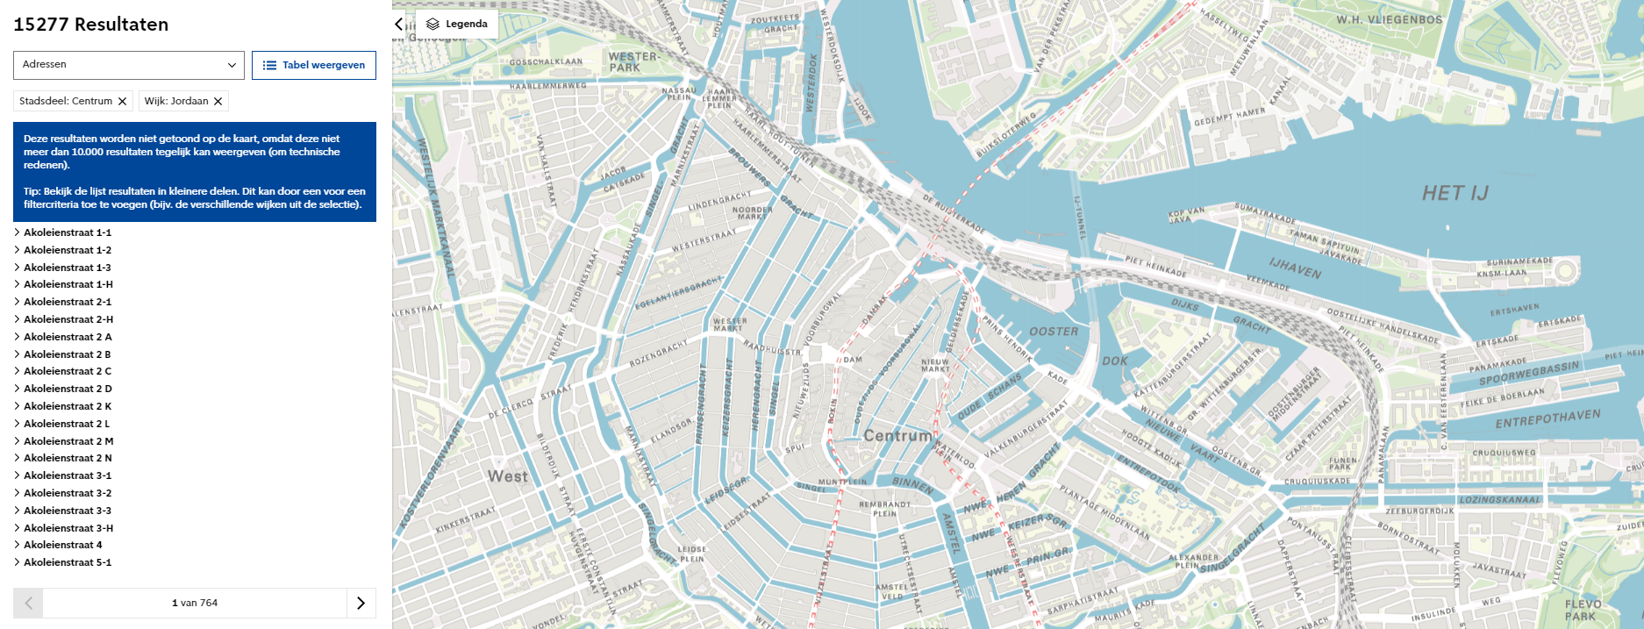

Afb.8 De tabel van de voorafgaande afbeeling, met kaart weergaven.

Vraag 8: |  |  |  |  |  |  |  | Vraag 8
Heeft u ja op de voorafgaande vraag geantwoord, dan vul hieronder de geassocieerde kaartlaaggegevens in.
 |  |  |  |  |  |  |  | Akkoord Data Verkenner
Naam van kaartlaag | URL

Einde van het formulier

Stuur het ingevulde formulier naar dataplatform@amsterdam.nl

